Estadísticas
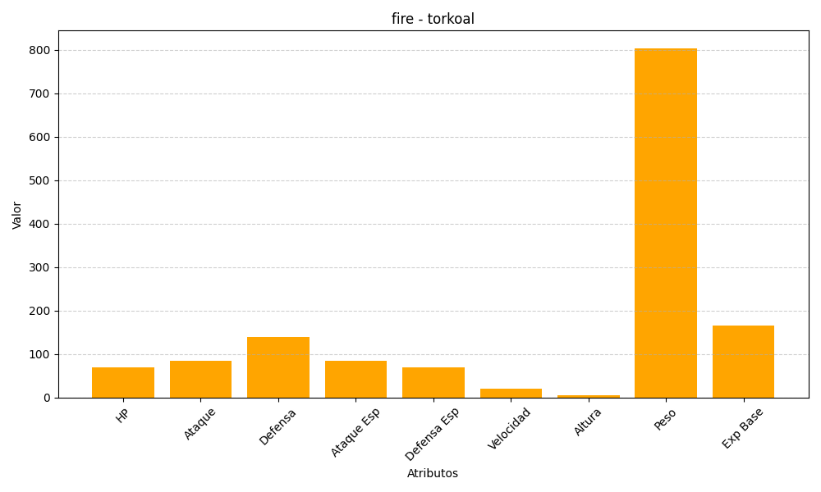
ID | Nombre | Tipo | HP | Ataque | Defensa | Ataque Especial | Defensa Especial | Velocidad | Altura | Peso | Experiencia Base
324 | torkoal | fire | 70 | 85 | 140 | 85 | 70 | 20 | 5 | 804 | 165

